试用模块
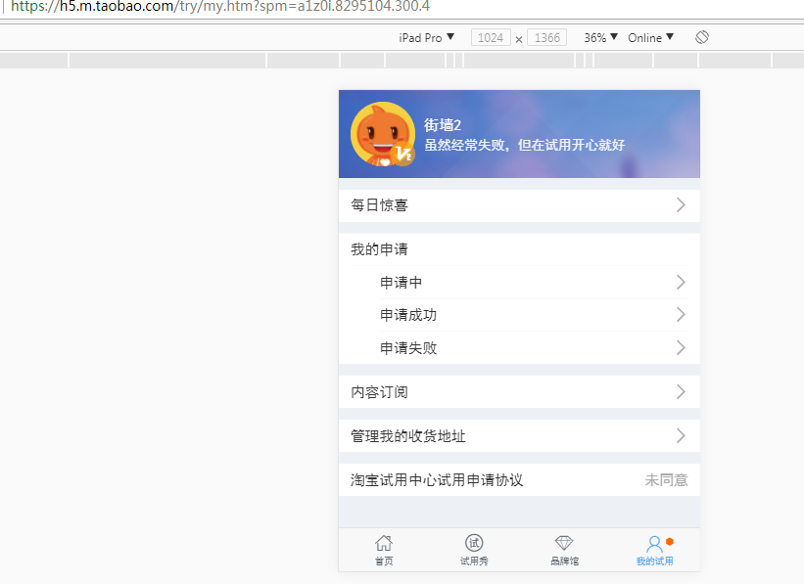
试用模块
一级功能 | 二级功能 | 需求 | 备注 | 工时(天) | 备注2
首页 | 头部公告 | 公告 | 是否需要添加 | 1
 | 幻灯片 | 展示幻灯片 | 对应幻灯片管理，前端布局 | 0.5
 | 试用秀链接 | 链接 | 前端布局 | 0.5
 | 试用产品 | 产品展示 | 对应项目管理，前端布局 | 5
试用秀 | 试用展示 | 试用展示 | 对应评测报告，前端布局 | 5
 | 试用填写 | 试用填写 | 填写，添加商品分类属性，样式 | 1
品牌馆 | 品牌馆 | 按品牌分类 | 添加商品品牌属性，前端布局 | 2
我的试用 | 我的试用 | 对应我的申请 |  | 1

 |  |  |  |  |  | 其它流程是否一致
 |  |  |  |  |  | 找前端画前端界面，js动态效果做下拉加载等
 |  |  |  |  |  | 内容订阅，添加品牌，推荐
 |  |  |  |  |  | 阿里试用
 |  |  |  |  |  | https://pages.tmall.com/wow/baihuo/act/trial?spm=a1z0i.8295104.300.1

 |  |  |  |  |  | https://h5.m.taobao.com/try/my.htm?spm=a1z0i.8295104.300.4

